Ark1
Figur 13: Respondenternes syn på dansk udenrigs- og sikkerhedspolitik. Gennemsnit. | 2014 |  |  | 2013
 | Gennemsnit | n |  | Gennemsnit | n
Har DK haft aktivistisk udenrigs- og sikkerhedspolitik de sidste 20 år? | 4.3 | 135 |  | 4.2 | 145
Beskriver aktivisme dansk udenrigs- og sikkerhedspolitik i dag? | 3.9 | 135 |  | 3.4 | 145
Er en aktivistisk udenrigs- og sikkerhedspolitik svaret på fremtidige udfordringer? | 3.8 | 134 |  | 3.6 | 142
Har DK haft indflydelse gennem sin udenrigs- og sikkerhedspolitik de sidste 20 år? | 3.8 | 136 |  | 3.6 | 148
Har DK indflydelse gennem sin udenrigs- og sikkerhedspolitik i dag? | 3.7 | 136 |  | 3.2 | 147
Står den danske indsats mål med det, som investeres? | 3.5 | 132 |  | 3.2 | 142

Figur 14: Har Danmark haft en aktivistisk udenrigs- og sikkerhedspolitik de sidste 20 år? Procent.
 | 2014 | 2013
I høj grad | 97 | 91
Hverken/eller | 2 | 3
I lav grad | 2 | 6

Figur 15: Beskriver aktivisme dansk udenrigs- og sikkerhedspolitik i dag? Procent.
 | 2014 | 2013
I høj grad | 86 | 58
Hverken/eller | 12 | 25
I lav grad | 2 | 17

Figur 16: Har Danmark haft indflydelse gennem sin udenrigs- og sikkerhedspolitik de sidste 20 år? Procent.
 | 2014 | 2013
I høj grad | 77 | 68
Hverken/eller | 13 | 14
I lav grad | 10 | 18

Figur 17: Har Danmark indflydelse gennem sin udenrigs- og sikkerhedspolitik i dag? Procent.
 | 2014 | 2013
I høj grad | 71 | 49
Hverken/eller | 18 | 29
I lav grad | 10 | 22

Figur 18: Er en aktivistisk udenrigs- og sikkerhedspolitik svaret på fremtidige udfordringer? Procent.
 | 2014 | 2013
I høj grad | 75 | 63
Hverken/eller | 16 | 19
I lav grad | 9 | 18

Figur 19: Står den danske indsats mål med det, som bliver investeret? Procent.
 | 2014 | 2013
I høj grad | 64 | 54
Hverken/eller | 16 | 19
I lav grad | 20 | 28

Figur 20: I hvilken grad respondenterne finder en række emner vigtige i dansk udenrigs- og sikkerhedspolitik. Gennemsnit.
 | 2014 |  |  | 2013
 | Gennemsnit | N |  | Gennemsnit | N
Internatinale kriser | 4.26 | 136 |  | 4.14 | 147
Globalisering | 4.07 | 133 |  | 4.17 | 147
Terrorisme | 3.98 | 136 |  | 3.74 | 147
Europæisk integration | 3.94 | 136 |  | 3.92 | 147
Konkurrenceevne | 3.87 | 136 |  | 3.90 | 145
Ulandsbistand | 3.35 | 136 |  | 3.45 | 146

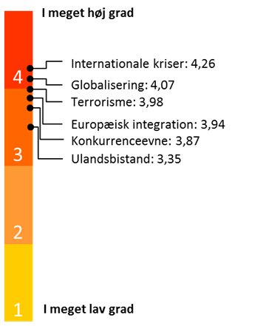
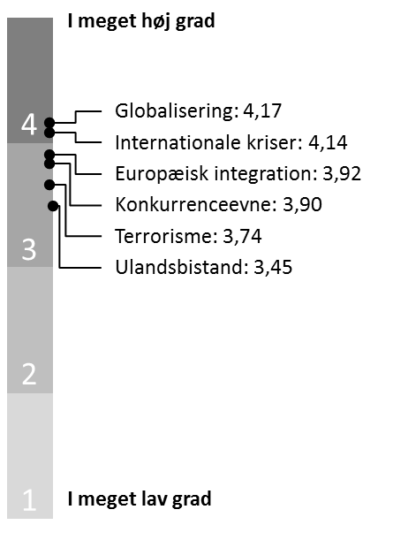

Figur 21: I hvilken grad respondenterne finder en række redskaber vigtige i dansk udenrigs- og sikkerhedspolitik. Gennemsnit.
 | 2014 |  |  | 2013
 | Gennemsnit | N |  | Gennemsnit | N
Samarbejde i EU | 136 | 4.24 |  | 4.26 | 146
Arbejde i internationale organisationer | 136 | 4.18 |  | 4.32 | 146
Håndhævelse af dansk suverænitet (herunder i Nordatlanten) | 136 | 4.10 |  | 3.97 | 146
Internationale militære operationer | 136 | 3.97 |  | 3.79 | 145
Handelspolitik | 136 | 3.78 |  | 3.98 | 144
Ulandspolitik | 136 | 3.35 |  | 3.4 | 146
 |  |  | (Diplomati) | 4.30 | 146
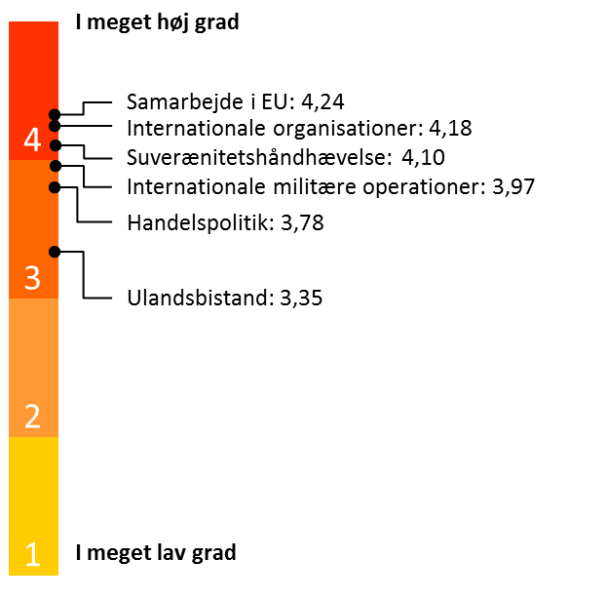
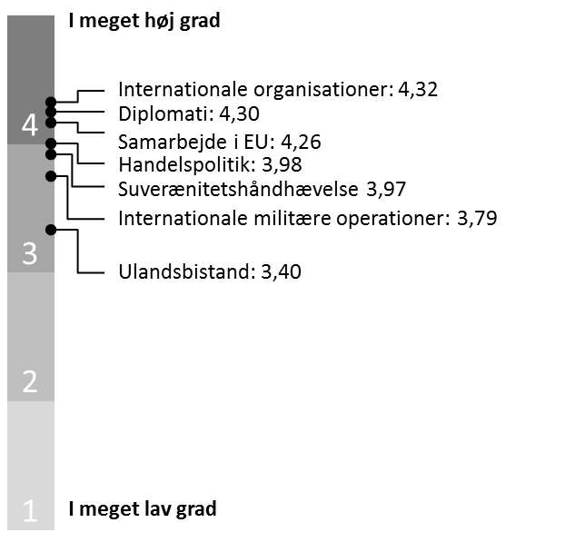

Figur 22: I hvilken grad respondenterne mener, at DK har en sammenhængende udenrigs- og sikkerhedspo-litik. Gennemsnit og procent.
 | 2014 |  | 2013
 | Gns. | n | Gns. | n
Gennemsnit | 3.2 | 136 | 3.06 | 144

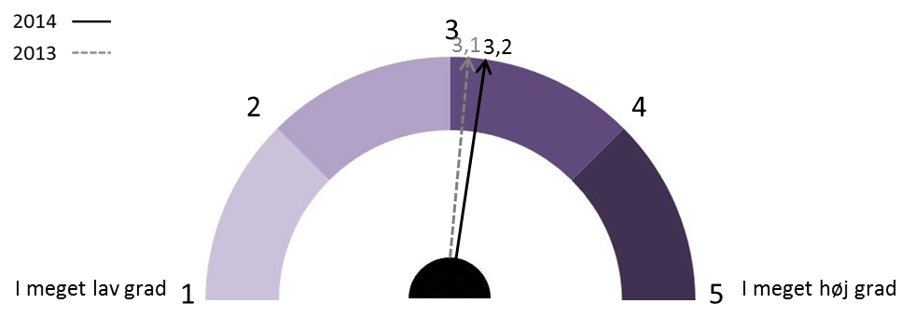

Procent | 2014 | 2013
I høj grad | 44 | 35
Hverken/eller | 32 | 36
I lav grad | 24 | 29

Figur 23: Hvilket land der ifølge respondenterne er foregangsland for Danmark på det udenrigs- og sikkerhedspolitiske område. Procent.
 | 2014
 | Frekvens | Procent
USA | 53 | 39.0
Storbritannien | 45 | 33.1
Tyskland | 10 | 7.4
Andet | 10 | 7.4
Norge | 8 | 5.9
Holland | 4 | 2.9
Frankrig | 3 | 2.2
Sverige | 2 | 1.5
Finland | 1 | 0.7
Total | 136 | 100.0

 | 2013
 | Frekvens | Procent
Storbritannien | 48 | 33
USA | 42 | 29
Norge | 17 | 12
Andet | 14 | 10
Tyskland | 9 | 6
Holland | 7 | 5
Frankrig | 5 | 3
Sverige | 3 | 2
Finland | 1 | 1
Total | 146 | 100

Figur 24: Betydningen af Ukrainekrisen for dansk udenrigs- og sikkerhedspolitik. Gennemsnit.

Begivenhederne i Ukraine har stor betydning for dansk udenrigs- og sikkerhedspolitik | 4.2 | 136
Den sikkerhedspolitiske situation i Ukraine reducerer Danmarks mulighed for at føre en aktivistisk udenrigs- og sikkerhedspolitik. | 2.3 | 133
Danmark bør gentænke sin udenrigs- og sikkerhedspolitik som følge af begivenhederne i Ukraine. | 3.8 | 136
Danmark bør nedsætte en forsvarskommission som følge af begivenhederne i Ukraine. | 3.3 | 133
Danmark bør leve op til NATOs målsætning om, at medlemslandene bør bruge 2 procent af BNP på forsvaret. | 3.4 | 133
Danmark bør i sin forsvarspolitik give høj prioritet til deltagelse i NATOs nyoprettede reaktionsstyrke. | 3.9 | 133

Figur 25: Begivenhederne i Ukraine har stor betydning for dansk udenrigs- og sikkerhedspolitik. Procent.

Enig | 89
Hverken/eller | 7
Uenig | 4

Figur 26: Den sikkerhedspolitiske situation i Ukraine reducerer Danmarks mulighed for at føre en aktivistisk udenrigs- og sikkerhedspolitik. Procent.

Enig | 16
Hverken/eller | 20
Uenig | 65

Figur 27: Danmark bør gentænke sin udenrigs- og sikkerhedspolitik som følge af begivenhederne i Ukraine. Procent.

Enig | 70
Hverken/eller | 15
Uenig | 15

Figur 28: Danmark bør nedsætte en forsvarskommission som følge af begivenhederne i Ukraine. Procent.

Enig | 47
Hverken/eller | 21
Uenig | 32

Figur 29: Danmark bør leve op til NATO’s målsætning om, at medlemslandene bør bruge 2 procent af BNP på forsvaret. Procent.

Enig | 55
Hverken/eller | 16
Uenig | 29

Figur 30: Danmark bør i sin forsvarspolitik give høj prioritet til deltagelse i NATO’s nyoprettede reaktions-styrke. Procent.

Enig | 72
Hverken/eller | 17
Uenig | 11

Figur 31: I hvilken grad respondenterne er enige i, at Grønland bør prioriteres højt i dansk udenrigs- og sikkerhedspolitik. Gennemsnit og procent.
 | 2014 |  | 2013
 | Gns. | n | Gns. | n
Gennemsnit | 4.02 | 136 | 4.34 | 145

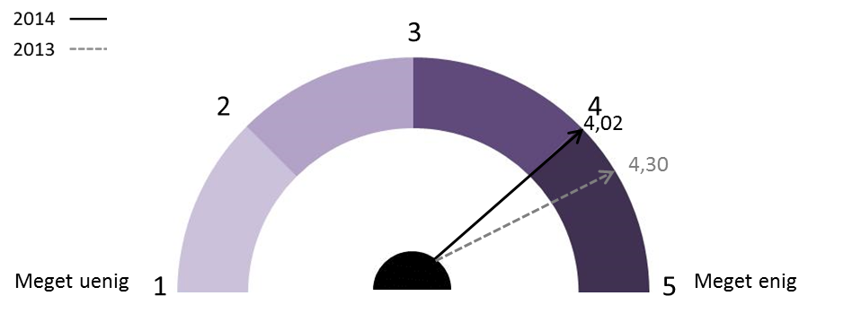

Procent | 2014 | 2013
Enig | 75 | 89
Hverken/eller | 19 | 8
Uenig | 6 | 3

Figur 32: I hvilken grad respondenterne er enige i, at en stor kinesisk tilstedeværelse i Grønland udgør et sikkerhedsproblem. Gennemsnit og procent.
 | 2014 |  | 2013
 | Gns. | n | Gns. | n
Gennemsnit | 3.5 | 134 | 3.34 | 143

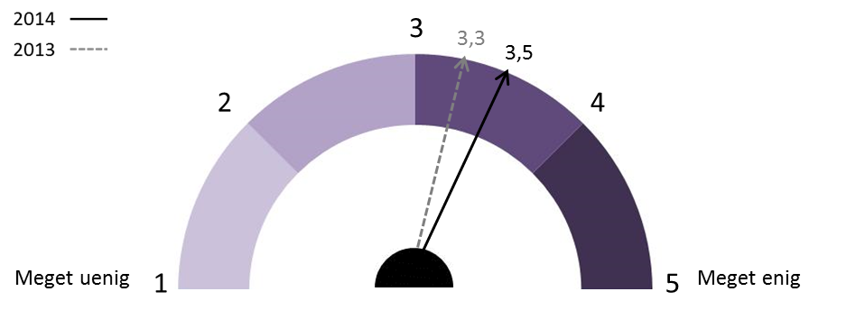

Procent | 2014 | 2013
Enig | 55 | 49
Hverken/eller | 26 | 25
Uenig | 19 | 27

Figur 33: I hvilken grad respondenterne er enige i, at Vestens krise med Rusland vil skabe konflikt i Arktis. Gennemsnit og procent.
 | 2014
 | Gns. | n
Gennemsnit | 3.1 | 131
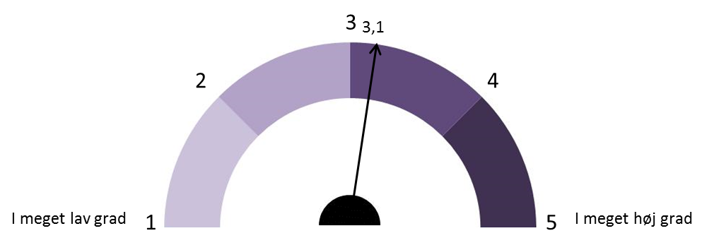

Procent | 2014
Enig | 37
Hverken/eller | 34
Uenig | 28

Figur 34: I hvilken grad respondenterne er enige i, at Grønland vil blive selvstændigt inden for 10 år. Gen-nemsnit og procent.
 | 2014 |  | 2013
 | Gns. | n | Gns. | n
Gennemsnit | 1.8 | 133 | 2.29 | 135

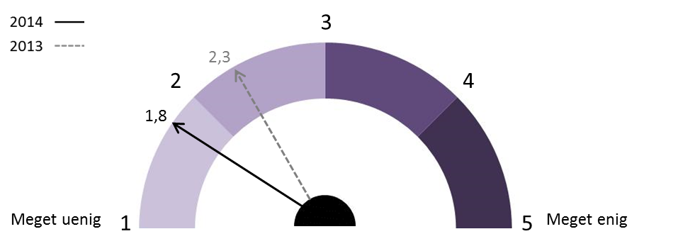

Procent | 2014 | 2013
Enig | 3 | 13
Hverken/eller | 10 | 23
Uenig | 87 | 64

Figur 35: I hvilken grad respondenterne er enige i, at Grønland vil blive selvstændigt inden for 20 år. Gen-nemsnit og procent.
 | 2014 |  | 2013
 | Gns. | n | Gns. | n
Gennemsnit | 2.3 | 133 | 3.11 | 136


Procent | 2014 | 2013
Enig | 19 | 45
Hverken/eller | 10 | 21
Uenig | 71 | 35

Figur 36: I hvilken grad respondenterne er enige i, at Grønland IKKE vil blive selvstændigt inden for 20 år. Gennemsnit og procent.
 | 2014 |  | 2013
 | Gns. | n | Gns. | n

Gennemsnit | 3.7 | 129 | 3.07 | 132

Procent | 2014 | 2013
Enig | 72 | 43
Hverken/eller | 9 | 21
Uenig | 19 | 36

